Фрагмент отчета
Forecast: годовая экономия, $ |  |  |  | Cell: B6

 | Summary:
 |  | Entire range is from 15 982 to 1 459 463
 |  | Base case is 600 000
 |  | After 10 000 trials, the std. error of the mean is 1 895

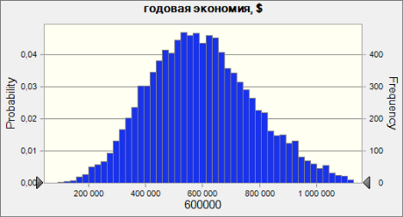

 |  |  |  |  | 90%-ный доверительный интервал
 | Statistics: |  | Forecast values |  | Нижняя граница | 288,408
 |  | Trials | 10,000 |  | Верхняя граница | 911,846
 |  | Mean | 600,127
 |  | Median | 586,777
 |  | Mode | ---
 |  | Standard Deviation | 189,495
 |  | Variance | 35,908,321,974
 |  | Skewness | 0.4306
 |  | Kurtosis | 3.27
 |  | Coeff. of Variability | 0.3158
 |  | Minimum | 15,982
 |  | Maximum | 1,459,463
 |  | Range Width | 1,443,480
 |  | Mean Std. Error | 1,895

